Sheet1
Scene No. | 2
Quest Title | 星辰诗
Quest Log | 完成任务
Map No. | 74
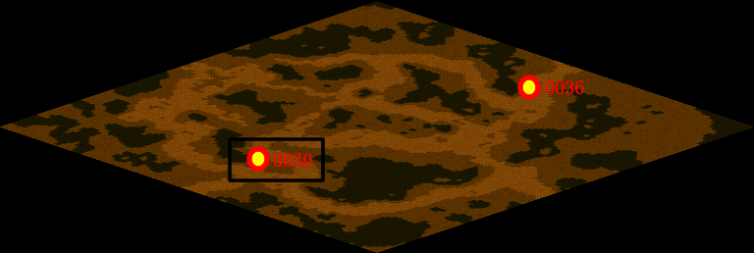
NPC No. | 30
Condition
Dialog | 哦，原来是这个意思。
Select | 1：完成，2：取消
Result | 1 :关闭对话框 消除Qlog-0113-001 , 2 : 关闭对话框

NPC No. | 34
Condition
Dialog | 赶紧回去告诉兰吧。
Select | 1：确定
Result | 1：关闭对话框

ScriptFile | Qlog-0113-002.scr
 | Q0030-0113-002.scr
 | Q0034-0113-002.scr

